Semáforo
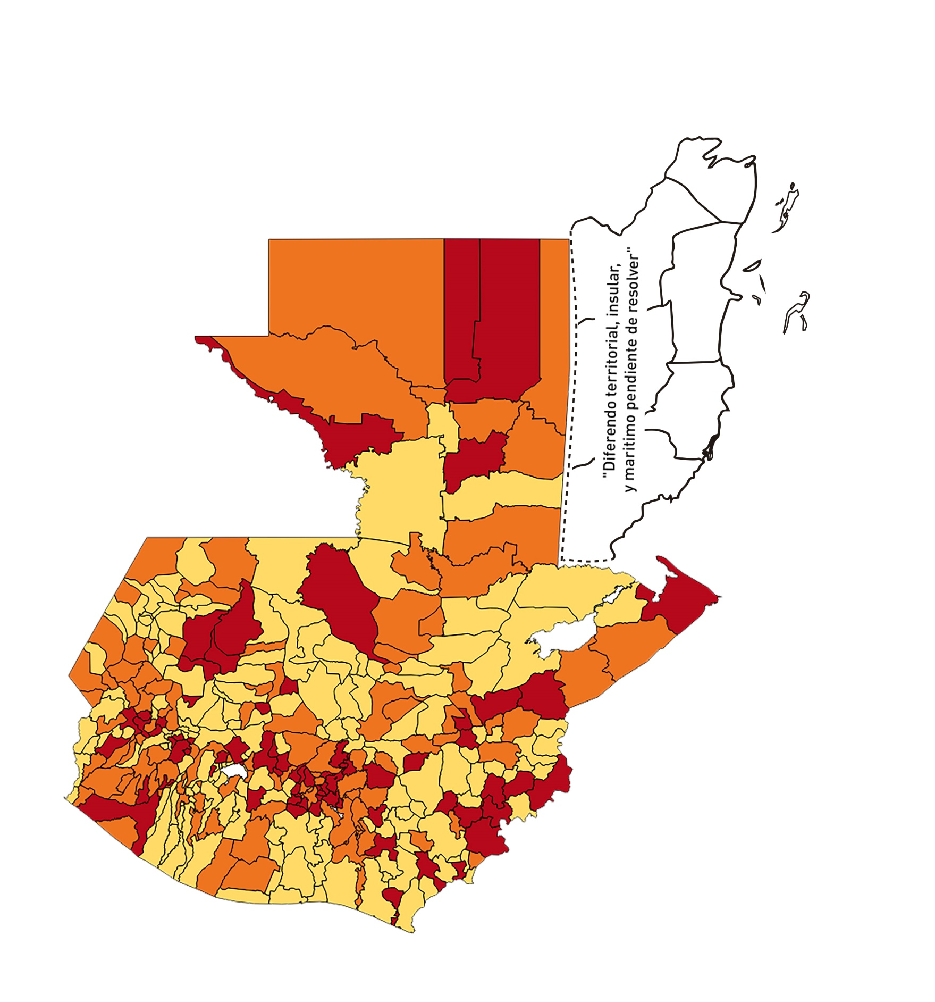

Registros COVID-19, del 27 de noviembre al 10 de diciembre del año 2020*
Datos actualizados al 11 de diciembre del 2020 a las 03:33:51 a.m.

Código departamento | Código municipio | Departamento | Municipio | Proyecciones preliminares, de Población INE | Total de tamizajes | Casos confirmados | Tasa por 100K Habitantes | Tasa Pruebas por 1000 | % de Positividad | Puntaje total | semaforo
TOTAL NACIONAL |  |  |  | 16858333 | 49868 | 7433 | 44.09 | 0.21 | 14.91
1 | 1 | GUATEMALA | GUATEMALA | 1205668 | 13241 | 1835 | 152.2 | 0.78 | 13.86 | 7 | >5 y <=7.5
1 | 2 | GUATEMALA | SANTA CATARINA PINULA | 86150 | 1001 | 160 | 185.72 | 0.83 | 15.98 | 7.5 | >5 y <=7.5 | Total de municipios según color
1 | 3 | GUATEMALA | SAN JOSÉ PINULA | 87912 | 662 | 92 | 104.65 | 0.54 | 13.9 | 7.5 | >5 y <=7.5 | Amarillo | Naranja | Rojo
1 | 4 | GUATEMALA | SAN JOSÉ DEL GOLFO | 8317 | 14 | 1 | 12.02 | 0.12 | 7.14 | 5 | >2.5 y <=5 | 161 | 106 | 73
1 | 5 | GUATEMALA | PALENCIA | 73811 | 152 | 29 | 39.29 | 0.15 | 19.08 | 8 | >7.5 y <=10
1 | 6 | GUATEMALA | CHINAUTLA | 121721 | 393 | 85 | 69.83 | 0.23 | 21.63 | 9 | >7.5 y <=10
1 | 7 | GUATEMALA | SAN PEDRO AYAMPUC | 65594 | 146 | 21 | 32.02 | 0.16 | 14.38 | 7 | >5 y <=7.5
1 | 8 | GUATEMALA | MIXCO | 494561 | 3628 | 583 | 117.88 | 0.52 | 16.07 | 8.5 | >7.5 y <=10
1 | 9 | GUATEMALA | SAN PEDRO SACATEPÉQUEZ | 54623 | 98 | 25 | 45.77 | 0.13 | 25.51 | 9 | >7.5 y <=10
1 | 10 | GUATEMALA | SAN JUAN SACATEPÉQUEZ | 276836 | 1094 | 73 | 26.37 | 0.28 | 6.67 | 7 | >5 y <=7.5
1 | 11 | GUATEMALA | SAN RAYMUNDO | 38386 | 44 | 13 | 33.87 | 0.08 | 29.55 | 9 | >7.5 y <=10
1 | 12 | GUATEMALA | CHUARRANCHO | 17957 | 19 | 0 | 0 | 0.08 | 0 | 4 | >2.5 y <=5
1 | 13 | GUATEMALA | FRAIJANES | 61664 | 560 | 80 | 129.74 | 0.65 | 14.29 | 7 | >5 y <=7.5
1 | 14 | GUATEMALA | AMATITLÁN | 147604 | 1096 | 84 | 56.91 | 0.53 | 7.66 | 7.5 | >5 y <=7.5
1 | 15 | GUATEMALA | VILLA NUEVA | 464528 | 2339 | 326 | 70.18 | 0.36 | 13.94 | 8 | >7.5 y <=10
1 | 16 | GUATEMALA | VILLA CANALES | 165026 | 717 | 77 | 46.66 | 0.31 | 10.74 | 7 | >5 y <=7.5
1 | 17 | GUATEMALA | SAN MIGUEL PETAPA | 145417 | 632 | 125 | 85.96 | 0.31 | 19.78 | 9 | >7.5 y <=10
2 | 1 | EL PROGRESO | GUASTATOYA | 27001 | 889 | 173 | 640.72 | 2.35 | 19.46 | 7.5 | >5 y <=7.5
2 | 2 | EL PROGRESO | MORAZÁN | 12577 | 15 | 0 | 0 | 0.09 | 0 | 4 | >2.5 y <=5
2 | 3 | EL PROGRESO | SAN AGUSTÍN ACASAGUASTLÁN | 54588 | 219 | 7 | 12.82 | 0.29 | 3.2 | 4 | >2.5 y <=5
2 | 4 | EL PROGRESO | SAN CRISTÓBAL ACASAGUASTLÁN | 7851 | 39 | 2 | 25.47 | 0.35 | 5.13 | 7 | >5 y <=7.5
2 | 5 | EL PROGRESO | EL JÍCARO | 13508 | 64 | 5 | 37.02 | 0.34 | 7.81 | 7 | >5 y <=7.5
2 | 6 | EL PROGRESO | SANSARE | 13535 | 36 | 2 | 14.78 | 0.19 | 5.56 | 5 | >2.5 y <=5
2 | 7 | EL PROGRESO | SANARATE | 41997 | 299 | 187 | 445.27 | 0.51 | 62.54 | 9.5 | >7.5 y <=10
2 | 8 | EL PROGRESO | SAN ANTONIO LA PAZ | 22012 | 68 | 9 | 40.89 | 0.22 | 13.24 | 7 | >5 y <=7.5
3 | 1 | SACATEPEQUEZ | ANTIGUA GUATEMALA | 58338 | 677 | 138 | 236.55 | 0.83 | 20.38 | 7.5 | >5 y <=7.5
3 | 2 | SACATEPEQUEZ | JOCOTENANGO | 23160 | 367 | 62 | 267.7 | 1.13 | 16.89 | 7.5 | >5 y <=7.5
3 | 3 | SACATEPEQUEZ | PASTORES | 19389 | 110 | 16 | 82.52 | 0.41 | 14.55 | 7.5 | >5 y <=7.5
3 | 4 | SACATEPEQUEZ | SUMPANGO | 45249 | 212 | 42 | 92.82 | 0.33 | 19.81 | 9 | >7.5 y <=10
3 | 5 | SACATEPEQUEZ | SANTO DOMINGO XENACOJ | 14121 | 28 | 4 | 28.33 | 0.14 | 14.29 | 7 | >5 y <=7.5
3 | 6 | SACATEPEQUEZ | SANTIAGO SACATEPÉQUEZ | 36409 | 217 | 29 | 79.65 | 0.43 | 13.36 | 7.5 | >5 y <=7.5
3 | 7 | SACATEPEQUEZ | SAN BARTOLOMÉ MILPAS ALTAS | 8519 | 73 | 15 | 176.08 | 0.61 | 20.55 | 8 | >7.5 y <=10
3 | 8 | SACATEPEQUEZ | SAN LUCAS SACATEPÉQUEZ | 28445 | 318 | 48 | 168.75 | 0.80 | 15.09 | 8 | >7.5 y <=10
3 | 9 | SACATEPEQUEZ | SANTA LUCÍA MILPAS ALTAS | 17116 | 83 | 15 | 87.64 | 0.35 | 18.07 | 9 | >7.5 y <=10
3 | 10 | SACATEPEQUEZ | MAGDALENA MILPAS ALTAS | 12674 | 44 | 16 | 126.24 | 0.25 | 36.36 | 10 | >7.5 y <=10
3 | 11 | SACATEPEQUEZ | SANTA MARÍA DE JESÚS | 26472 | 31 | 8 | 30.22 | 0.08 | 25.81 | 9 | >7.5 y <=10
3 | 12 | SACATEPEQUEZ | CIUDAD VIEJA | 40083 | 223 | 43 | 107.28 | 0.40 | 19.28 | 8.5 | >7.5 y <=10
3 | 13 | SACATEPEQUEZ | SAN MIGUEL DUEÑAS | 15231 | 89 | 21 | 137.88 | 0.42 | 23.6 | 8.5 | >7.5 y <=10
3 | 14 | SACATEPEQUEZ | ALOTENANGO | 27787 | 92 | 14 | 50.38 | 0.24 | 15.22 | 8 | >7.5 y <=10
3 | 15 | SACATEPEQUEZ | SAN ANTONIO AGUAS CALIENTES | 12438 | 20 | 3 | 24.12 | 0.11 | 15 | 6 | >5 y <=7.5
3 | 16 | SACATEPEQUEZ | SANTA CATARINA BARAHONA | 4480 | 10 | 3 | 66.96 | 0.16 | 30 | 10 | >7.5 y <=10
4 | 1 | CHIMALTENANGO | CHIMALTENANGO | 112778 | 490 | 107 | 94.88 | 0.31 | 21.84 | 9 | >7.5 y <=10
4 | 2 | CHIMALTENANGO | SAN JOSÉ POAQUIL | 32963 | 19 | 0 | 0 | 0.04 | 0 | 4 | >2.5 y <=5
4 | 3 | CHIMALTENANGO | SAN MARTÍN JILOTEPEQUE | 92103 | 81 | 14 | 15.2 | 0.06 | 17.28 | 7 | >5 y <=7.5
4 | 4 | CHIMALTENANGO | SAN JUAN COMALAPA | 58174 | 39 | 11 | 18.91 | 0.05 | 28.21 | 8 | >7.5 y <=10
4 | 5 | CHIMALTENANGO | SANTA APOLONIA | 23166 | 21 | 6 | 25.9 | 0.06 | 28.57 | 9 | >7.5 y <=10
4 | 6 | CHIMALTENANGO | TECPÁN GUATEMALA | 108893 | 124 | 28 | 25.71 | 0.08 | 22.58 | 8 | >7.5 y <=10
4 | 7 | CHIMALTENANGO | PATZÚN | 69560 | 53 | 2 | 2.88 | 0.05 | 3.77 | 4 | >2.5 y <=5
4 | 8 | CHIMALTENANGO | POCHUTA | 10996 | 17 | 5 | 45.47 | 0.11 | 29.41 | 9 | >7.5 y <=10
4 | 9 | CHIMALTENANGO | PATZICÍA | 39337 | 19 | 3 | 7.63 | 0.03 | 15.79 | 6 | >5 y <=7.5
4 | 10 | CHIMALTENANGO | SANTA CRUZ BALANYÁ | 10646 | 19 | 4 | 37.57 | 0.13 | 21.05 | 8 | >7.5 y <=10
4 | 11 | CHIMALTENANGO | ACATENANGO | 28043 | 19 | 2 | 7.13 | 0.05 | 10.53 | 5 | >2.5 y <=5
4 | 12 | CHIMALTENANGO | YEPOCAPA | 41304 | 12 | 2 | 4.84 | 0.02 | 16.67 | 6 | >5 y <=7.5
4 | 13 | CHIMALTENANGO | SAN ANDRÉS ITZAPA | 34591 | 24 | 2 | 5.78 | 0.05 | 8.33 | 5 | >2.5 y <=5
4 | 14 | CHIMALTENANGO | PARRAMOS | 19693 | 31 | 11 | 55.86 | 0.11 | 35.48 | 10 | >7.5 y <=10
4 | 15 | CHIMALTENANGO | ZARAGOZA | 28473 | 84 | 8 | 28.1 | 0.21 | 9.52 | 7 | >5 y <=7.5
4 | 16 | CHIMALTENANGO | EL TEJAR | 22618 | 115 | 33 | 145.9 | 0.36 | 28.7 | 10 | >7.5 y <=10
5 | 1 | ESCUINTLA | ESCUINTLA | 166078 | 189 | 13 | 7.83 | 0.08 | 6.88 | 5 | >2.5 y <=5
5 | 2 | ESCUINTLA | SANTA LUCÍA COTZUMALGUAPA | 123979 | 63 | 10 | 8.07 | 0.04 | 15.87 | 6 | >5 y <=7.5
5 | 3 | ESCUINTLA | LA DEMOCRACIA | 25479 | 3 | 0 | 0 | 0.01 | 0 | 4 | >2.5 y <=5
5 | 4 | ESCUINTLA | SIQUINALÁ | 25677 | 22 | 2 | 7.79 | 0.06 | 9.09 | 5 | >2.5 y <=5
5 | 5 | ESCUINTLA | MASAGUA | 47441 | 9 | 0 | 0 | 0.01 | 0 | 4 | >2.5 y <=5
5 | 6 | ESCUINTLA | TIQUISATE | 62895 | 26 | 2 | 3.18 | 0.03 | 7.69 | 5 | >2.5 y <=5
5 | 7 | ESCUINTLA | LA GOMERA | 51024 | 17 | 3 | 5.88 | 0.02 | 17.65 | 6 | >5 y <=7.5
5 | 8 | ESCUINTLA | GUANAGAZAPA | 17234 | 12 | 0 | 0 | 0.05 | 0 | 4 | >2.5 y <=5
5 | 9 | ESCUINTLA | PUERTO DE SAN JOSÉ | 66314 | 48 | 3 | 4.52 | 0.05 | 6.25 | 5 | >2.5 y <=5
5 | 10 | ESCUINTLA | IZTAPA | 19778 | 8 | 0 | 0 | 0.03 | 0 | 4 | >2.5 y <=5
5 | 11 | ESCUINTLA | PALÍN | 70118 | 56 | 8 | 11.41 | 0.06 | 14.29 | 5 | >2.5 y <=5
5 | 12 | ESCUINTLA | SAN VICENTE PACAYA | 17923 | 20 | 0 | 0 | 0.08 | 0 | 4 | >2.5 y <=5
5 | 13 | ESCUINTLA | NUEVA CONCEPCIÓN | 80234 | 25 | 4 | 4.99 | 0.02 | 16 | 6 | >5 y <=7.5
5 | 14 | ESCUINTLA | SIPACATE | 17465 | 11 | 0 | 0 | 0.04 | 0 | 4 | >2.5 y <=5
6 | 1 | SANTA ROSA | CUILAPA | 46489 | 149 | 33 | 70.98 | 0.23 | 22.15 | 9 | >7.5 y <=10
6 | 2 | SANTA ROSA | BARBERENA | 60376 | 148 | 22 | 36.44 | 0.18 | 14.86 | 7 | >5 y <=7.5
6 | 3 | SANTA ROSA | SANTA ROSA DE LIMA | 21088 | 117 | 23 | 109.07 | 0.40 | 19.66 | 8.5 | >7.5 y <=10
6 | 4 | SANTA ROSA | CASILLAS | 25859 | 17 | 1 | 3.87 | 0.05 | 5.88 | 5 | >2.5 y <=5
6 | 5 | SANTA ROSA | SAN RAFAEL LAS FLORES | 13620 | 16 | 1 | 7.34 | 0.08 | 6.25 | 5 | >2.5 y <=5
6 | 6 | SANTA ROSA | ORATORIO | 26686 | 28 | 4 | 14.99 | 0.07 | 14.29 | 5 | >2.5 y <=5
6 | 7 | SANTA ROSA | SAN JUAN TECUACO | 12599 | 1 | 0 | 0 | 0.01 | 0 | 4 | >2.5 y <=5
6 | 8 | SANTA ROSA | CHIQUIMULILLA | 63897 | 20 | 2 | 3.13 | 0.02 | 10 | 5 | >2.5 y <=5
6 | 9 | SANTA ROSA | TAXISCO | 36117 | 38 | 5 | 13.84 | 0.08 | 13.16 | 5 | >2.5 y <=5
6 | 10 | SANTA ROSA | SANTA MARÍA IXHUATÁN | 26560 | 17 | 2 | 7.53 | 0.05 | 11.76 | 5 | >2.5 y <=5
6 | 11 | SANTA ROSA | GUAZACAPÁN | 21906 | 12 | 2 | 9.13 | 0.04 | 16.67 | 6 | >5 y <=7.5
6 | 12 | SANTA ROSA | SANTA CRUZ NARANJO | 17569 | 46 | 2 | 11.38 | 0.19 | 4.35 | 4 | >2.5 y <=5
6 | 13 | SANTA ROSA | PUEBLO NUEVO VIÑAS | 29285 | 12 | 2 | 6.83 | 0.03 | 16.67 | 6 | >5 y <=7.5
6 | 14 | SANTA ROSA | NUEVA SANTA ROSA | 38981 | 74 | 5 | 12.83 | 0.14 | 6.76 | 5 | >2.5 y <=5
7 | 1 | SOLOLA | SOLOLÁ | 98886 | 137 | 39 | 39.44 | 0.10 | 28.47 | 9 | >7.5 y <=10
7 | 2 | SOLOLA | SAN JOSÉ CHACAYÁ | 5128 | 14 | 2 | 39 | 0.20 | 14.29 | 7 | >5 y <=7.5
7 | 3 | SOLOLA | SANTA MARÍA VISITACIÓN | 2563 | 6 | 1 | 39.02 | 0.17 | 16.67 | 8 | >7.5 y <=10
7 | 4 | SOLOLA | SANTA LUCÍA UTATLÁN | 21695 | 23 | 9 | 41.48 | 0.08 | 39.13 | 9 | >7.5 y <=10
7 | 5 | SOLOLA | NAHUALÁ | 91523 | 44 | 7 | 7.65 | 0.03 | 15.91 | 6 | >5 y <=7.5
7 | 6 | SOLOLA | SANTA CATARINA IXTAHUACÁN | 60200 | 17 | 1 | 1.66 | 0.02 | 5.88 | 5 | >2.5 y <=5
7 | 7 | SOLOLA | SANTA CLARA LA LAGUNA | 10200 | 10 | 1 | 9.8 | 0.07 | 10 | 5 | >2.5 y <=5
7 | 8 | SOLOLA | CONCEPCIÓN | 7105 | 0 | 0 | 0 | 0.00 | 0 | 4 | >2.5 y <=5
7 | 9 | SOLOLA | SAN ANDRÉS SEMETABAJ | 14640 | 16 | 3 | 20.49 | 0.08 | 18.75 | 7 | >5 y <=7.5
7 | 10 | SOLOLA | PANAJACHEL | 15840 | 58 | 18 | 113.64 | 0.26 | 31.03 | 10 | >7.5 y <=10
7 | 11 | SOLOLA | SANTA CATARINA PALOPÓ | 4840 | 1 | 0 | 0 | 0.01 | 0 | 4 | >2.5 y <=5
7 | 12 | SOLOLA | SAN ANTONIO PALOPÓ | 15639 | 1 | 1 | 6.39 | 0.00 | 100 | 7 | >5 y <=7.5
7 | 13 | SOLOLA | SAN LUCAS TOLIMÁN | 31581 | 11 | 1 | 3.17 | 0.02 | 9.09 | 5 | >2.5 y <=5
7 | 14 | SOLOLA | SANTA CRUZ LA LAGUNA | 7817 | 1 | 0 | 0 | 0.01 | 0 | 4 | >2.5 y <=5
7 | 15 | SOLOLA | SAN PABLO LA LAGUNA | 7950 | 1 | 0 | 0 | 0.01 | 0 | 4 | >2.5 y <=5
7 | 16 | SOLOLA | SAN MARCOS LA LAGUNA | 2911 | 0 | 0 | 0 | 0.00 | 0 | 4 | >2.5 y <=5
7 | 17 | SOLOLA | SAN JUAN LA LAGUNA | 13123 | 3 | 0 | 0 | 0.02 | 0 | 4 | >2.5 y <=5
7 | 18 | SOLOLA | SAN PEDRO LA LAGUNA | 11600 | 2 | 0 | 0 | 0.01 | 0 | 4 | >2.5 y <=5
7 | 19 | SOLOLA | SANTIAGO ATITLÁN | 44025 | 36 | 6 | 13.63 | 0.06 | 16.67 | 6 | >5 y <=7.5
8 | 1 | TOTONICAPAN | TOTONICAPÁN | 117483 | 293 | 12 | 10.21 | 0.18 | 4.1 | 4 | >2.5 y <=5
8 | 2 | TOTONICAPAN | SAN CRISTÓBAL TOTONICAPÁN | 42354 | 54 | 4 | 9.44 | 0.09 | 7.41 | 5 | >2.5 y <=5
8 | 3 | TOTONICAPAN | SAN FRANCISCO EL ALTO | 64224 | 179 | 5 | 7.79 | 0.20 | 2.79 | 4 | >2.5 y <=5
8 | 4 | TOTONICAPAN | SAN ANDRÉS XECUL | 29356 | 8 | 1 | 3.41 | 0.02 | 12.5 | 5 | >2.5 y <=5
8 | 5 | TOTONICAPAN | MOMOSTENANGO | 136909 | 141 | 6 | 4.38 | 0.07 | 4.26 | 4 | >2.5 y <=5
...

